総括表
令和7年度交差点交通量調査報告書
交差点名 |  |  |  | №82 日限山一丁目2413 【-】 |  |  |  |  | 調査年月日 |  |  | 2025-11-26 |  |  |  | 天候 | 晴 れ |  |  | 82
所在地 |  |  |  | 日限山一丁目 |  |  |  |  | 調査時間帯 |  |  | 7:00～19:00（12時間合計） |  |  |  |  |  |  |  | 日限山一丁目2413
 |  |  |  |  |  |  |  |  |  |  |  |  |  |  |  |  |  |  |  | -
 |  |  |  |  |  |  |  |  |  |  |  |  |  |  |  |  |  |  |  | 日限山一丁目
 |  |  |  |  |  |  |  |  |  |  |  |  |  |  |  |  |  |  |  | 2025-11-26
 |  |  |  |  |  |  |  |  |  |  |  |  |  |  |  |  |  |  |  | 晴 れ

日限山一丁目2413

出典：港南区区民生活マップ

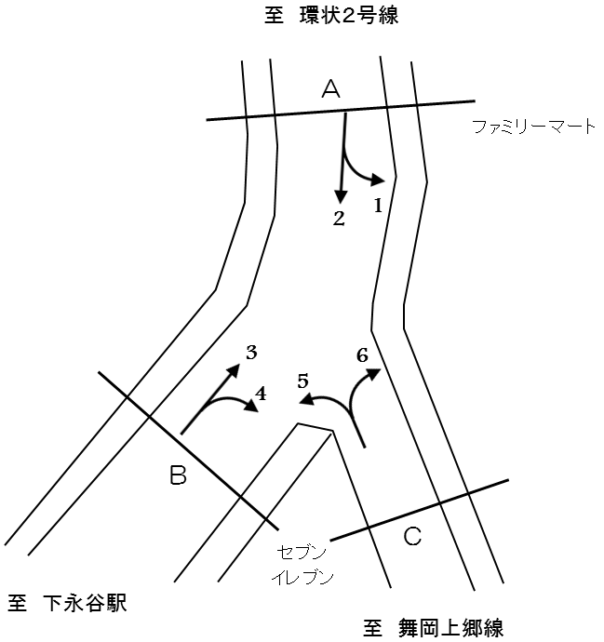

方向別交通量集計表
断面 | 方向 | 二輪車 | 乗用車 | バス | 小型 貨物車 | 大型 貨物車 | 大型計 | 小型計 | 合計 | 断面 | 方向 | 二輪車 | 乗用車 | バス | 小型 貨物車 | 大型 貨物車 | 大型計 | 小型計 | 合計
A | 1 | 42 | 253 | 0 | 66 | 9 | 9 | 319 | 328 | C | 5 | 12 | 62 | 0 | 47 | 11 | 11 | 109 | 120
 | 2 | 326 | 2,300 | 5 | 798 | 150 | 155 | 3,098 | 3,253 |  | 6 | 29 | 325 | 3 | 57 | 12 | 15 | 382 | 397

 | 計 | 368 | 2,553 | 5 | 864 | 159 | 164 | 3,417 | 3,581 |  | 計 | 41 | 387 | 3 | 104 | 23 | 26 | 491 | 517
B | 3 | 262 | 1,917 | 5 | 731 | 158 | 163 | 2,648 | 2,811
 | 4 | 3 | 16 | 0 | 4 | 3 | 3 | 20 | 23

 | 計 | 265 | 1,933 | 5 | 735 | 161 | 166 | 2,668 | 2,834

変動図
 | 調査年月日 | 調 査 方 向 案 内 図
 | 2025-11-26
 | 調査時間
 | 7：00～19：00（12時間）
 | 調査地点
 | №82 日限山一丁目2413 【-】
 | 凡例
小型車
大型車混入率
大型車
 | 流入計Ａ（1+2） |  | 流入計Ａ（1+2） |  |  |  | 流出計Ａ（3+6） |  |  |  | 断面計Ａ
 |  |  |  | 小型車 | 大型車 | 大型車混入率 |  | 小型車 | 大型車 | 大型車混入率 |  | 小型車 | 大型車 | 大型車混入率
 |  |  | 7-8 | 316 | 18 | 5.4 | 7-8 | 292 | 12 | 3.9 | 7-8 | 608 | 30 | 4.7
 |  |  | 8-9 | 322 | 20 | 5.8 | 8-9 | 327 | 19 | 5.5 | 8-9 | 649 | 39 | 5.7
 |  |  | 9-10 | 271 | 23 | 7.8 | 9-10 | 214 | 29 | 11.9 | 9-10 | 485 | 52 | 9.7
 |  |  | 10-11 | 220 | 17 | 7.2 | 10-11 | 249 | 19 | 7.1 | 10-11 | 469 | 36 | 7.1
 |  |  | 11-12 | 249 | 17 | 6.4 | 11-12 | 202 | 18 | 8.2 | 11-12 | 451 | 35 | 7.2
 |  |  | 12-13 | 248 | 15 | 5.7 | 12-13 | 210 | 18 | 7.9 | 12-13 | 458 | 33 | 6.7
 |  |  | 13-14 | 284 | 15 | 5.0 | 13-14 | 229 | 14 | 5.8 | 13-14 | 513 | 29 | 5.4
 |  |  | 14-15 | 258 | 10 | 3.7 | 14-15 | 207 | 15 | 6.8 | 14-15 | 465 | 25 | 5.1
 |  |  | 15-16 | 281 | 14 | 4.7 | 15-16 | 236 | 14 | 5.6 | 15-16 | 517 | 28 | 5.1
 |  |  | 16-17 | 334 | 8 | 2.3 | 16-17 | 279 | 13 | 4.5 | 16-17 | 613 | 21 | 3.3
 |  |  | 17-18 | 314 | 5 | 1.6 | 17-18 | 302 | 5 | 1.6 | 17-18 | 616 | 10 | 1.6
 |  |  | 18-19 | 320 | 2 | 0.6 | 18-19 | 283 | 2 | 0.7 | 18-19 | 603 | 4 | 0.7
 | 流出計Ａ（3+6）

 | 断面計Ａ

自 動 車 交 通 量 時 間 変 動 図
 | 流入計Ｂ（3+4） |  | 流入計Ｂ（3+4） |  |  |  | 流出計Ｂ（2+5） |  |  |  | 断面計Ｂ
 |  |  |  | 小型車 | 大型車 | 大型車混入率 |  | 小型車 | 大型車 | 大型車混入率 |  | 小型車 | 大型車 | 大型車混入率
 |  |  | 7-8 | 251 | 12 | 4.6 | 7-8 | 304 | 19 | 5.9 | 7-8 | 555 | 31 | 5.3
 |  |  | 8-9 | 279 | 15 | 5.1 | 8-9 | 312 | 19 | 5.7 | 8-9 | 591 | 34 | 5.4
 |  |  | 9-10 | 182 | 24 | 11.7 | 9-10 | 247 | 24 | 8.9 | 9-10 | 429 | 48 | 10.1
 |  |  | 10-11 | 222 | 19 | 7.9 | 10-11 | 201 | 17 | 7.8 | 10-11 | 423 | 36 | 7.8
 |  |  | 11-12 | 183 | 18 | 9.0 | 11-12 | 236 | 17 | 6.7 | 11-12 | 419 | 35 | 7.7
 |  |  | 12-13 | 194 | 17 | 8.1 | 12-13 | 233 | 14 | 5.7 | 12-13 | 427 | 31 | 6.8
 |  |  | 13-14 | 201 | 15 | 6.9 | 13-14 | 259 | 17 | 6.2 | 13-14 | 460 | 32 | 6.5
 |  |  | 14-15 | 193 | 13 | 6.3 | 14-15 | 243 | 11 | 4.3 | 14-15 | 436 | 24 | 5.2
 |  |  | 15-16 | 205 | 14 | 6.4 | 15-16 | 268 | 13 | 4.6 | 15-16 | 473 | 27 | 5.4
 |  |  | 16-17 | 243 | 13 | 5.1 | 16-17 | 315 | 9 | 2.8 | 16-17 | 558 | 22 | 3.8
 |  |  | 17-18 | 269 | 5 | 1.8 | 17-18 | 289 | 4 | 1.4 | 17-18 | 558 | 9 | 1.6
 |  |  | 18-19 | 246 | 1 | 0.4 | 18-19 | 300 | 2 | 0.7 | 18-19 | 546 | 3 | 0.5
 | 流出計Ｂ（2+5）

 | 断面計Ｂ

自 動 車 交 通 量 時 間 変 動 図
 | 流入計Ｃ（5+6） |  | 流入計Ｃ（5+6） |  |  |  | 流出計Ｃ（1+4） |  |  |  | 断面計Ｃ
 |  |  |  | 小型車 | 大型車 | 大型車混入率 |  | 小型車 | 大型車 | 大型車混入率 |  | 小型車 | 大型車 | 大型車混入率
 |  |  | 7-8 | 51 | 2 | 3.8 | 7-8 | 22 | 1 | 4.3 | 7-8 | 73 | 3 | 3.9
 |  |  | 8-9 | 65 | 4 | 5.8 | 8-9 | 27 | 1 | 3.6 | 8-9 | 92 | 5 | 5.2
 |  |  | 9-10 | 37 | 6 | 14.0 | 9-10 | 29 | 0 | 0.0 | 9-10 | 66 | 6 | 8.3
 |  |  | 10-11 | 34 | 3 | 8.1 | 10-11 | 26 | 3 | 10.3 | 10-11 | 60 | 6 | 9.1
 |  |  | 11-12 | 28 | 0 | 0.0 | 11-12 | 22 | 0 | 0.0 | 11-12 | 50 | 0 | 0.0
 |  |  | 12-13 | 24 | 1 | 4.0 | 12-13 | 23 | 1 | 4.2 | 12-13 | 47 | 2 | 4.1
 |  |  | 13-14 | 35 | 3 | 7.9 | 13-14 | 32 | 2 | 5.9 | 13-14 | 67 | 5 | 6.9
 |  |  | 14-15 | 26 | 3 | 10.3 | 14-15 | 27 | 0 | 0.0 | 14-15 | 53 | 3 | 5.4
 |  |  | 15-16 | 41 | 1 | 2.4 | 15-16 | 23 | 2 | 8.0 | 15-16 | 64 | 3 | 4.5
 |  |  | 16-17 | 49 | 1 | 2.0 | 16-17 | 32 | 0 | 0.0 | 16-17 | 81 | 1 | 1.2
 |  |  | 17-18 | 41 | 1 | 2.4 | 17-18 | 33 | 2 | 5.7 | 17-18 | 74 | 3 | 3.9
 |  |  | 18-19 | 60 | 1 | 1.6 | 18-19 | 43 | 0 | 0.0 | 18-19 | 103 | 1 | 1.0
 | 流出計Ｃ（1+4）

 | 断面計Ｃ

自 動 車 交 通 量 時 間 変 動 図

